React Developer Toolsインストール
■ | React Developer Toolsインストール

 | 1. | https://chrome.google.com/webstore/detail/react-developer-tools/fmkadmapgofadopljbjfkapdkoienihi?hl=ja& へアクセス

 | 2. | 表示されたChromeに追加をクリック

 | 3. | 表示されたダイアログで拡張機能を追加をクリック

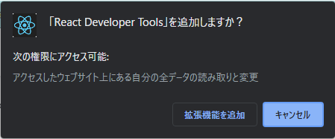

 | 4. | Chromeを開いている状態でF12を押下してChrome Developer Toolsを起動、かつ開いているWebページがReactで作成されている場合、以下の赤枠の部分が有効になる

 |  | 細かい使い方はGoogle先生に聞いてください

